手順
SNS通知先追加、削除手順書

【作業概要説明】
本手順はISID品川リモート保守端末から営業・融資サポートシステムへログインする手順である。

【操作対象】

【操作担当者】

【作業端末】
リモート保守端末

番号 | 操作項目 | 操作方法 | 確認方法 | チェック | 開始時間 | 終了時間 | 作業担当者 | 作業確認者 | 備考
1 | リモート保守端末へのログイン | リモート保守端末のコンソールにログインする。 ※ID/PASSはXXXXXX参照すること | ログインが正常に完了し、対象ユーザのデスクトップ画面が表示されること。 | □
2 | Zoom起動 | Zoomを起動する。 | Zoomの画面が表示されること。 | □
3 | Zoom会議実施 | Zoomはミーティングに参加するのか？操作方法の詳細化を行う。 DFから連絡のあったZoomID・PWを入力し、Zoom会議を開始する。 | Zoom会議へ参加できること。 | □
4 | DF様へリモート保守端末の画面共有を実施 | DFより画面共有が開始されることを確認し、DFよりAWSアカウント情報の連携を受ける。 | 画面共有が開始されること。 | □
5 | VPN接続 | 導入するVPNソフトウェア確定後にDF様にて記載をお願いします。 ※2022年7月踏み台環境構築後に記載予定 |  | □
6 | リモートデスクトップ起動 | リモートデスクトップを起動する。 | リモートデスクトップ画面が表示されること。 | □
7 | リモートデスクトップのオプション設定 | 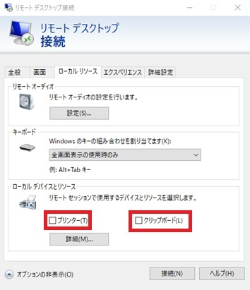 リモートデスクトップ画面から[オプション表示]-[ローカルリソース]タブへ移動。 ローカルデバイスとリソースにあるチェックボックスのチェックを全て外す。 | リモートデスクトップ画面にてローカルデバイスとリソースにあるチェックボックスのチェックが全て外れていること。 | □
8 | 踏み台サーバへのログイン | 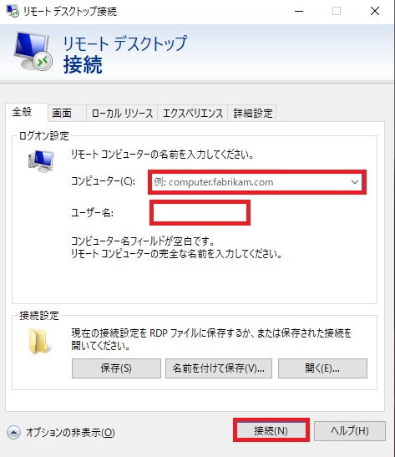 [全般]タブに移動。 コンピュータ、ユーザ名を入力し接続ボタンを押下する。 ※コンピュータ、ユーザ名についてはDF様の踏み台サーバ設計内容に準拠する為、確定後に追記頂きたい。 ※2022年7月踏み台環境構築後に記載予定 |  | □
9 | 踏み台サーバ上での録画開始 | こちらは踏み台サーバ内での操作となりますのでDF様で記載をお願いします。 ※2022年7月踏み台環境構築後に記載予定 |  | □
 |  | 以降の手順は作業毎に異なる為、実施作業に応じて以降の手順を実施すること ・AWSマネージドコンソールを利用する作業 ⇒操作項目に【マネージドコンソール作業】が記載されている手順のみ実施すること ・EYSサーバ(WebAPサーバまはたバッチサーバ)へログインを行う作業 ⇒操作項目に【サーバログイン作業Windows編】が記載されている手順のみ実施すること ・EYSサーバ(ファイル連携サーバ)へログインを行う作業 ⇒操作項目に【サーバログイン作業Linux編】が記載されている手順のみ実施すること
10 | 【マネージドコンソール作業】 ブラウザ起動 | Google Chromeを起動する。 | ブラウザの画面が表示されること。 | □
11 | 【マネージドコンソール作業】 マネージドコンソール作業 | アカウントID、ユーザー名、パスワードを入力しサインインをクリックする。 ※アカウント発行後に追記予定 【本番環境の場合】 アカウントID：XXXXXXXXXXXXXX ユーザID ：XXXXXXXXXXXXX パスワード：＜アカウント一覧参照＞ 【開発環境の場合】 アカウントID：XXXXXXXXXXXXXX ユーザID ：XXXXXXXXXXXXX パスワード：＜アカウント一覧参照＞ | コンソールトップ画面が表示されること。 | □ |  |  |  |  | 研修環境はリモート接続環境が無い為、記載対象外としている。
12 | 【マネージドコンソール作業】 スイッチロール | 画面右上のサインインしたユーザを選択し、スイッチロールをクリック | 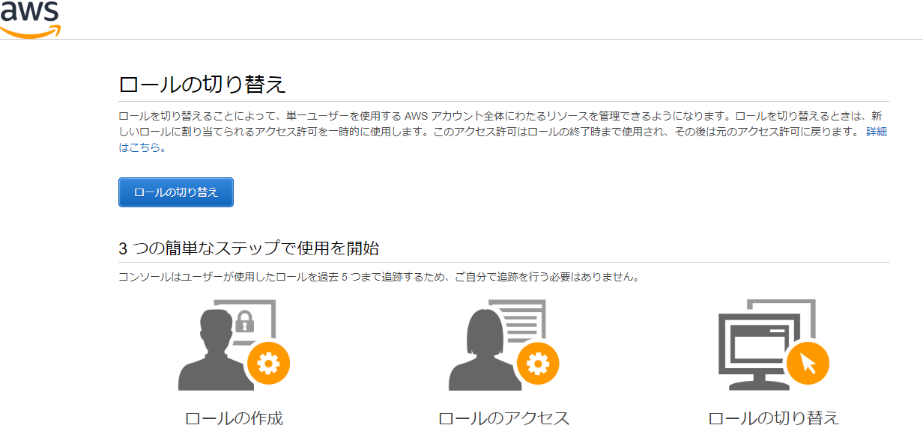 ロールの切替画面が表示されること。 | □
13 | 【マネージドコンソール作業】 ロールの切替 | 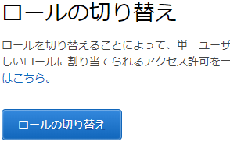 「ロールの切替」をクリック | 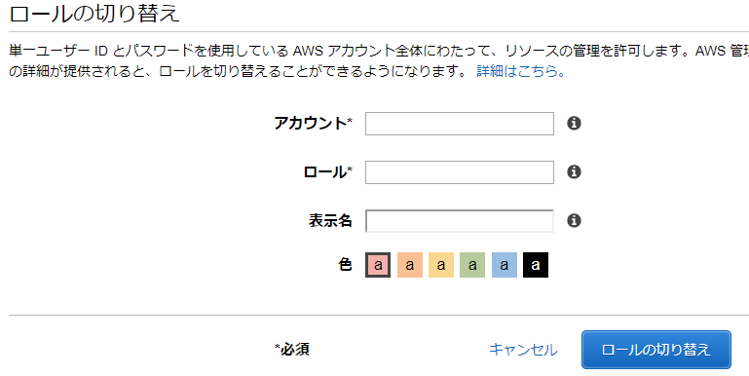 画面が遷移すること。 | □
14 | 【マネージドコンソール作業】 ロールの切替 | 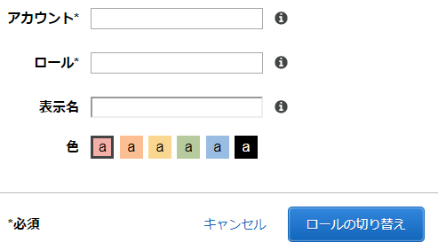 アカウントID、ロールを入力しロールの切替をクリックする。 ※アカウント発行後に追記予定 【本番環境の場合】 アカウントID：XXXXXXXXXXXXX ユーザID ：xxxxXXXXXXXX 【開発環境の場合】 アカウントID：XXXXXXXXXXXX ユーザID ：XXXXXXXXXXX | コンソールトップ画面が表示されること。 | □ |  |  |  |  | 研修環境はリモート接続環境が無い為、記載対象外としている。
15 | 【サーバログイン作業Windows編】 リモートデスクトップ起動 | リモートデスクトップを起動する。 | リモートデスクトップ画面が表示されること。 | □
16 | 【サーバログイン作業Windows編】 リモートデスクトップのオプショ | リモートデスクトップ画面から[オプション表示]-[ローカルリソース]タブへ移動。 ローカルデバイスとリソースにあるチェックボックスのチェックを全て外す。 | リモートデスクトップ画面にてローカルデバイスとリソースにあるチェックボックスのチェックが全て外れていること。 | □
17 | 【サーバログイン作業Windows編】 サーバへのログイン | [全般]タブに移動。 コンピュータ、ユーザ名を入力し接続ボタンを押下する。 【バッチサーバの場合】 コンピュータ名： ユーザ名： 【WebAPサーバの場合】 コンピュータ名： ユーザ名： |  | □
18 | 【サーバログイン作業Linux編】 Tera Term起動 | Tera Termを起動する。 ※Linuxについては、DF様で利用されることになりますので記載お願いできませんでしょうか？ | Tera Term画面が表示されること。 | □
19 | 【サーバログイン作業Linux編】 サーバへのログイン | 下記の項目を入力し、OKボタンを押下する。 ※サーバログイン後のTeraTermログ取得は備考欄を参照すること ・ホスト名 ・SSHにチェック ・ファイル連携サーバのユーザID ・ファイル連携サーバのPW |  | □ |  |  |  |  | 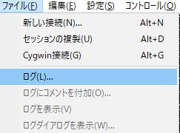 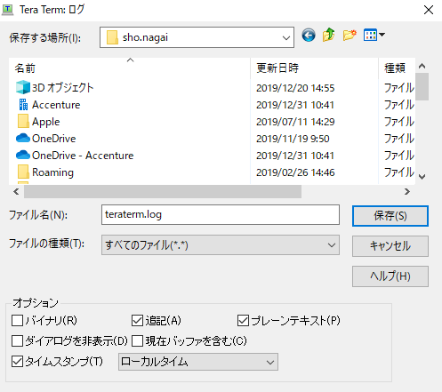 TeraTermログ取得について 特権ID管理システムでTeraTermを利用する場合、TeraTermの操作ログは自動的に取得されない。そのため、作業内容に応じて、ログを取得すること。ログ取得の手順は以下の通り。
 |  |  |  | □
 |  |  |  | □
 |  |  |  | □
 |  |  |  | □
 |  |  |  | □
 |  |  |  | □
 |  |  |  | □
 |  |  |  | □
 |  |  |  | □
 |  |  |  | □
 |  |  |  | □
 |  |  |  | □
 |  |  |  | □
 |  |  |  | □
 |  |  |  | □
 |  |  |  | □

